关系图
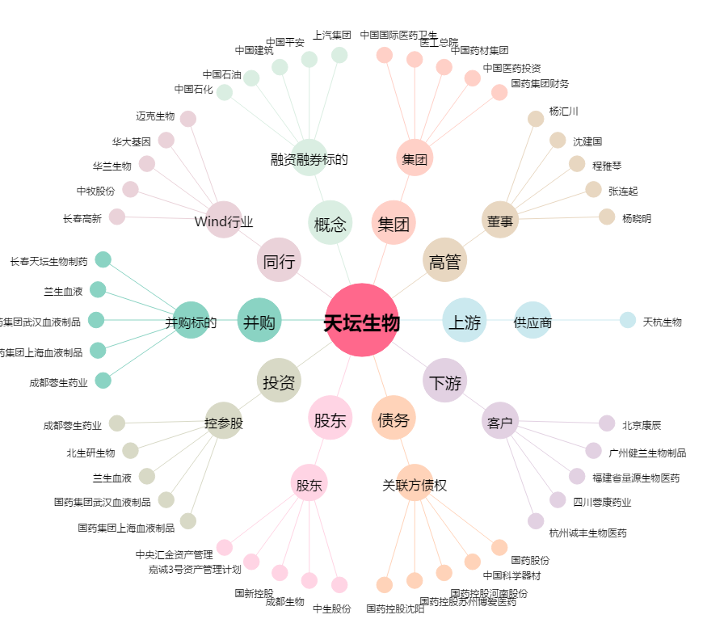
天坛生物[600161.SH] - 关系概览图

